Integrity Test DB
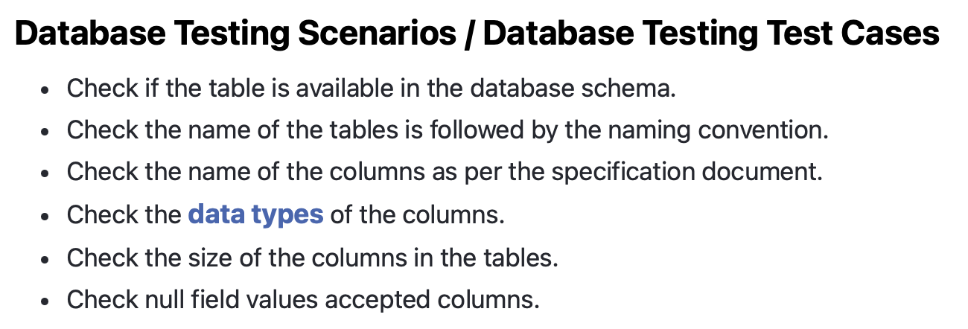
Project | PI
Sprint Nº | Sprint 1
Version | 1.0
Date | 2023-05-17

Test Plan
Requeriment (Epic) | History | ID | Name | Server | PORT | Credentials | Priority | Severity | Expected Results | Obtained Results | Results | Automation status | Status
Desarrollar la estructura básica del sitio y agregar funcionalidades de registro, visualización y eliminación de productos. | El sistema permite añadir y eliminar un restaurante a la base de datos. | TCIDB01 | Chequear si la tabla [Restaurants] esta disponible en los schemas | db.ctd.academy | 3306 | USER: 0523TDPROM1C01LAED0822FT_GRUPO1 PASSWORD: IeTie6oo | High | Normal | La tabla [Restaurants] está creada | La tabla [Restaurants] está creada | PASS | Not Automated | Actual
 |  | TCIDB02 | La tabla [Restaurants] esta nombrada acorde al backend | db.ctd.academy | 3306 |  | High | Normal | La tabla esta nombrada como restaurants | La tabla esta nombrada como restaurants | PASS | Not Automated | Actual
 |  | TCIDB03 | La tabla [Restaurants] tiene las columnas id, name, description, urlImage, address, city y category | db.ctd.academy | 3306 |  | High | Normal | Las columnas id, nmae, description, urlimage, addres, city y category existen | La tabla cuenta con las columnas en mencion | PASS | Not Automated | Actual
 |  | TCIDB04 | La columna id es de tipo bigint | db.ctd.academy | 3306 |  | High | Normal | El tipo de dato es bigint | El tipo de dato es bigint | PASS | Not Automated | Actual
 |  | TCIDB05 | La columna address es de tipo varchar | db.ctd.academy | 3306 |  | High | Normal | El tipo de dato es varchar | El tipo de dato es varchar | PASS | Not Automated | Actual
 |  | TCIDB06 | La columna description es de tipo varchar | db.ctd.academy | 3306 |  | High | Normal | El tipo de dato es varchar | El tipo de dato es varchar | PASS | Not Automated | Actual
 |  | TCIDB07 | La columna name es de tipo varchar | db.ctd.academy | 3306 |  | High | Normal | El tipo de dato es varchar | El tipo de dato es varchar | PASS | Not Automated | Actual
 |  | TCIDB08 | La columna url_image es de tipo varchar | db.ctd.academy | 3306 |  | High | Normal | El tipo de dato es varchar | El tipo de dato es varchar | PASS | Not Automated | Actual
 |  | TCIDB09 | La columna category_id es de tipo bigint | db.ctd.academy | 3306 |  | High | Normal | El tipo de dato es bigint | El tipo de dato es bigint | PASS | Not Automated | Actual
 |  | TCIDB10 | La columna city_id es de tipo bigint | db.ctd.academy | 3306 |  | High | Normal | El tipo de dato es bigint | El tipo de dato es bigint | PASS | Not Automated | Actual

Reportes Test de Usabilidad
Test Usability
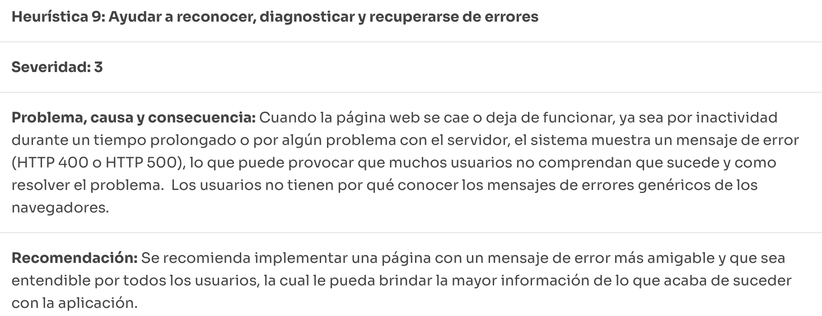
 | Id
 | <Id>

 | Title |  | Satuts
 | <Título> |  | Actual

 | Description
 | <Descripcion del caso de prueba>

 | Severity | Priority
 | Not set | Not Set

 | Heuristica que se incumple
 | Functional

 | Recomendaciones
 | <Datos de prueba>

 | Evidence

